关系图
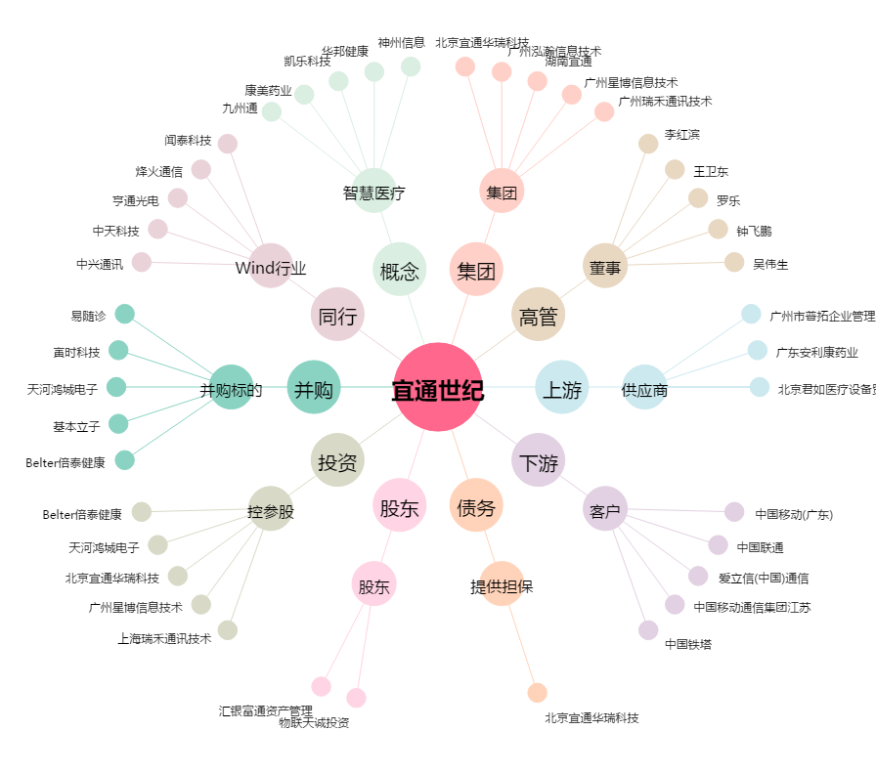
宜通世纪[300310.SZ] - 关系概览图

